Situacion Financiera
REPÚBLICA DOMINICANA
DIRECCIÓN NACIONAL DE CONTROL DE DROGAS
ESTADO DE SITUACIÓN FINANCIERA
AL 30 DE ABRIL DE 2022
(Valores en RD$)

 |  |  | Acumulado Abril 2022
 | Activos
 | Activos Corrientes
 | Efectivo y Equivalente de Efectivo | Nota 7 |  | 149,250,441.37
 | Inventarios | Nota 8 |  | 1,589,333.44
 | Otros Activos Corrientes | Nota 9 |  | 2,496,663.80
 | Total activos corrientes |  |  | 153,336,438.61

 | Activos no Corrientes
 | Propiedad, Planta y Equipo Neto | Nota 10 |  | 562,357,549.57
 | Total Activos no Corrientes |  |  | 562,357,549.57

 | Total Activos |  |  | 715,693,988.18

 | Pasivos
 | Pasivos Corrientes
 | Cuentas por Pagar a Corto Plazo | Nota 11 |  | 27,153,189.50
 | Total Pasivos Corrientes |  |  | 27,153,189.50

 | Pasivos no Corrientes
 | Cuentas por Pagar a Largo Plazo | Nota 12 |  | 1,033,845.21
 | Total Pasivos no Corrientes |  |  | 1,033,845.21

 | Total Pasivos |  |  | 28,187,034.71

 | Activos Netos | Nota 13
 | Capital |  |  | 80,104,785.28
 | Resultado Acumulado |  |  | 623,650,391.94
 | Resultados Positivos (Ahorro) / Negativo (Desahorro) |  |  | (16,248,223.75)
 | Total Activos Netos |  |  | 687,506,953.47

 | Total Activos Netos / Patrimonio |  |  | 715,693,988.18
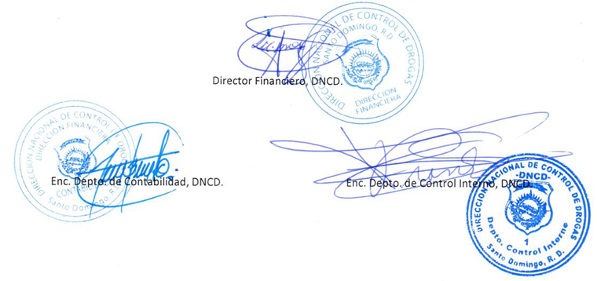

 | Las Notas en los Estados Fianancieros son parte integral de los mismos

